Console
問題１ |  |  | 基本操作

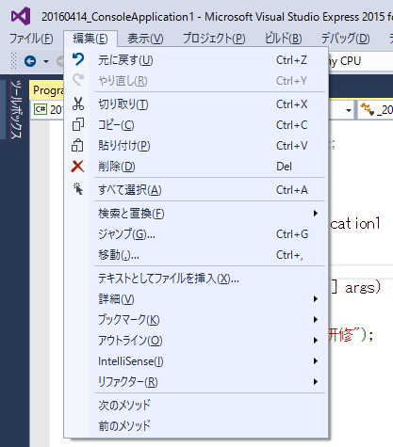
 | プロジェクト名：Pr01_Console

 | ① | 次の操作をしてみましょう。
 | ・ | Shiftキーを押しながら矢印キーを押し、複数の文字を選択。
 | ・ | 「編集」メニューから「コピー」を実行。
 | ・ | 「編集」メニューから「切り取り」を実行。
 | ・ | 「編集」メニューから「貼り付け」を実行。
 | ・ | 「編集」メニューから「元に戻す」を実行。
 | ・ | 「編集」メニューから「やり直し」を実行。
 | ・ | 「編集」メニューから「検索と置換」→「クイック検索」を実行。
 | ・ | 「ファイル」メニューから「～の保存」を実行。

 | ② | 次のショートカットキーを使ってみましょう。
 | ・ | 「Ctrl + A」 ： 全選択
 | ・ | 「Ctrl + C」 ： コピー
 | ・ | 「Ctrl + X」 ： 切り取り
 | ・ | 「Ctrl + V」 ： 貼り付け
 | ・ | 「Ctrl + Z」 ： もとに戻す
 | ・ | 「Ctrl + Y」 ： やり直し
 | ・ | 「Ctrl + F」 ： クイック検索
 | ・ | 「Ctrl + S」 ： 保存

問題２ |  |  | コンソールアプリケーションの作成

 | プロジェクト名：Pr01_Console ※問題１と同じプロジェクト

 | ① | コンソールプロジェクトを作成し、自分の名前を表示させるプログラムを作成しましょう。
 |  | ※Mainメソッドの中に表示させるプログラムを記述すること

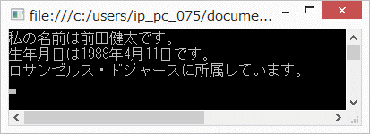

 | ② | 自分のプログラムにコメントを追加してみましょう。（//、/*・・・*/)

 | ③ | 新たにメソッドを作成し、その中に①で作成した表示させるプログラムを移動させましょう。
 |  | デバッグを行い、Mainメソッドと新たに作成したメソッドの処理の流れを確認しましょう。

WindowsForm
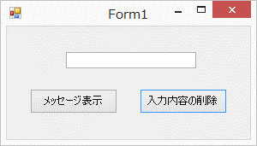
問題１ |  |  | Windowsフォームアプリケーションの作成

 | プロジェクト名：Pr01_WindowsForm

 | ① | 起動したときに下記画面と同じになるように、
 |  | Windowsフォームアプリケーションを作成しましょう。

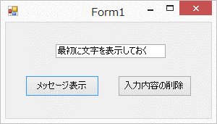

 | ② | 「メッセージ表示」ボタンを押すと、テキストボックスに入力されている内容を
 |  | メッセージボックスに表示させるようにしましょう。

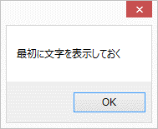

 | ③ | 「入力内容の削除」ボタンを押すと、テキストボックスに入力されている内容を
 |  | 削除する（入力内容を消す）ようにしましょう。

